Sheet1
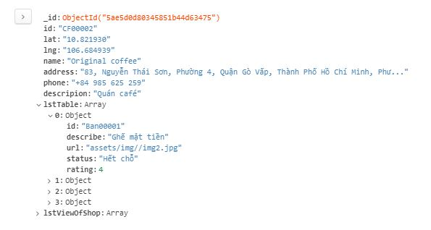
I. Chức năng đặt bàn
 | 1. Sau khi click vào một marker trên bản đồ, ta chọn đặt bàn
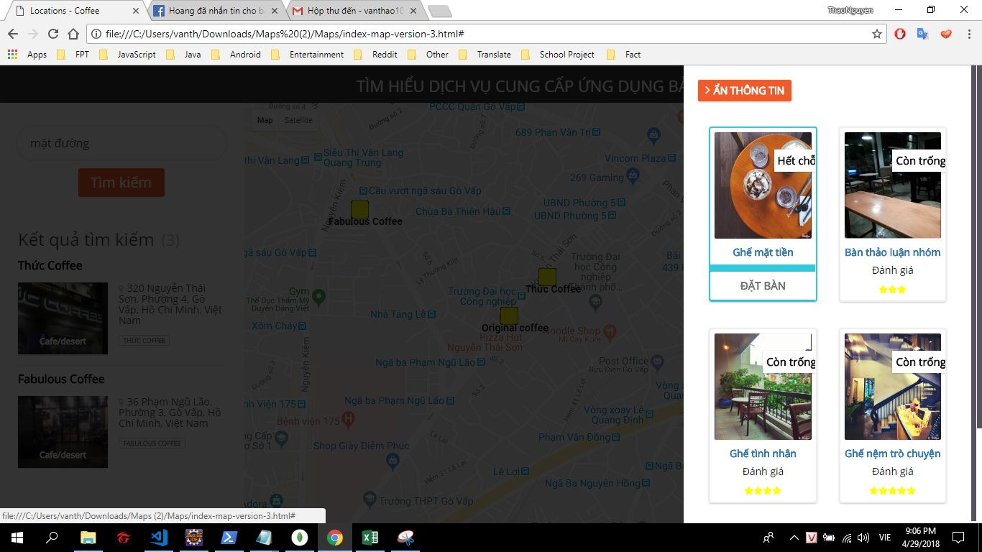

 | 2. Cửa sổ pop-up đặt bàn hiện lên, người dùng điền thông tin vào và chọn đặt bàn
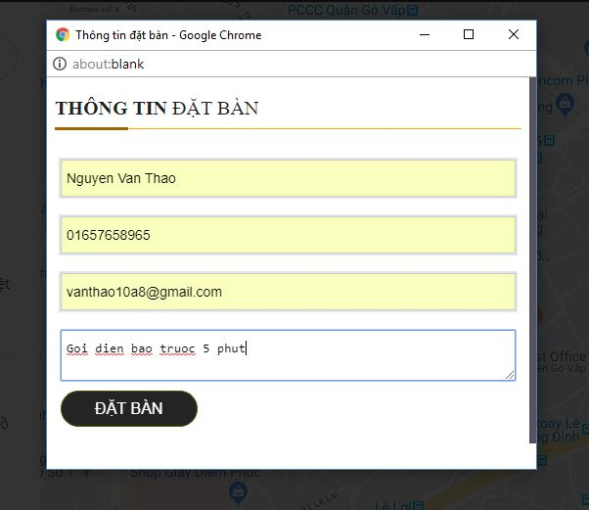

 | 3. Nếu đặt thành công, sẽ xuất hiện thông báo

 | 4. Sau đặt xong khách hàng có thể xác nhận lại.

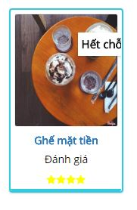

II. Dữ liệu được lưu trữ trong database

 | 1. Dữ liệu khách hàng được lưu trong bảng khách hàng
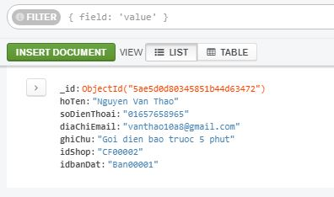

 | 2. Khi đặt bàn xong thì dữ liệu bàn của quán cà phê được thay đổi, cụ thể là trang thái đang đặt được thay đổi.

